상품제안서
나빌레라 화병자개텀블러 | 상품코드: F32312

 |  |  |  |  |  |  | 02-412-0044 | www.easy1.co.kr
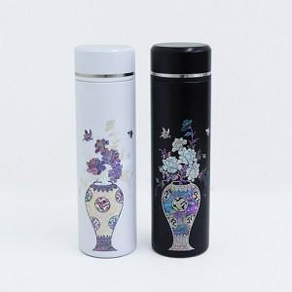

【상세/제작정보】 | 카톤 당 37개 카톤 당 배송비 5,000원(vat별도)

【인쇄/포장옵션】 | 레이저, 패드인쇄 / 별도문의

【공급단가】 | 수량 | 50~ | 100~ | 500~ | 1,000~ | 2,000~
*VAT별도 | 단가 | 30,000원 | 29,500원 | 28,750원 | 28,250원 | 27,500원

【상품 URL】 | https://dev.easy1.co.kr:443/src/goods_detail.php?gdno=32312

